Накладная-№3
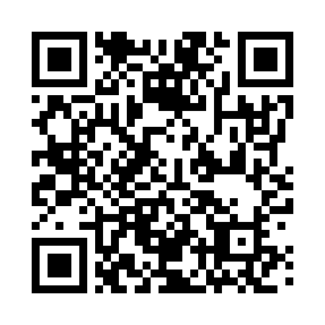
Номер товарно-транспортной накладной: |  |  | Торговый представитель: Amriyev Muhammad
Поставщик: Toshkent falcon fly 2 |  |  | Телефон торгового представителя: +998972880505
Дата отгрузки: 19.11.2025 |  |  | Контрагент: """" Klient
Дата консигнации: |  |  | Адрес:
Доставщик: |  |  | Телефон:
Телефон доставщика:
Время заказа: 19.11.2025 09:36:32
№ | Штрих-код | Название товаров (работ,услуг) | Количество | Количество в кейсе | Цена | Сумма
 |  |  | 17 |  |  | 115.1
1 | 6920240023253 | Коврики напольные для ванной комнаты 60*180CM XP-23-25 | 7 | 7 шт. | 11.30 | 79.10
2 | 6920240023598 | Коврики напольные для ванной комнаты 45*55CM XP-23-59 | 10 | 10 шт. | 3.60 | 36
Итого: 115.1$|->UZS: 1,438,750.00

